ログイン
画面ID |  | C001
画面名 |  | 各社管理ログイン画面
画面概要（目的） |  | 会社（法人）の管理者ログイン機能
画面URL |  | ー

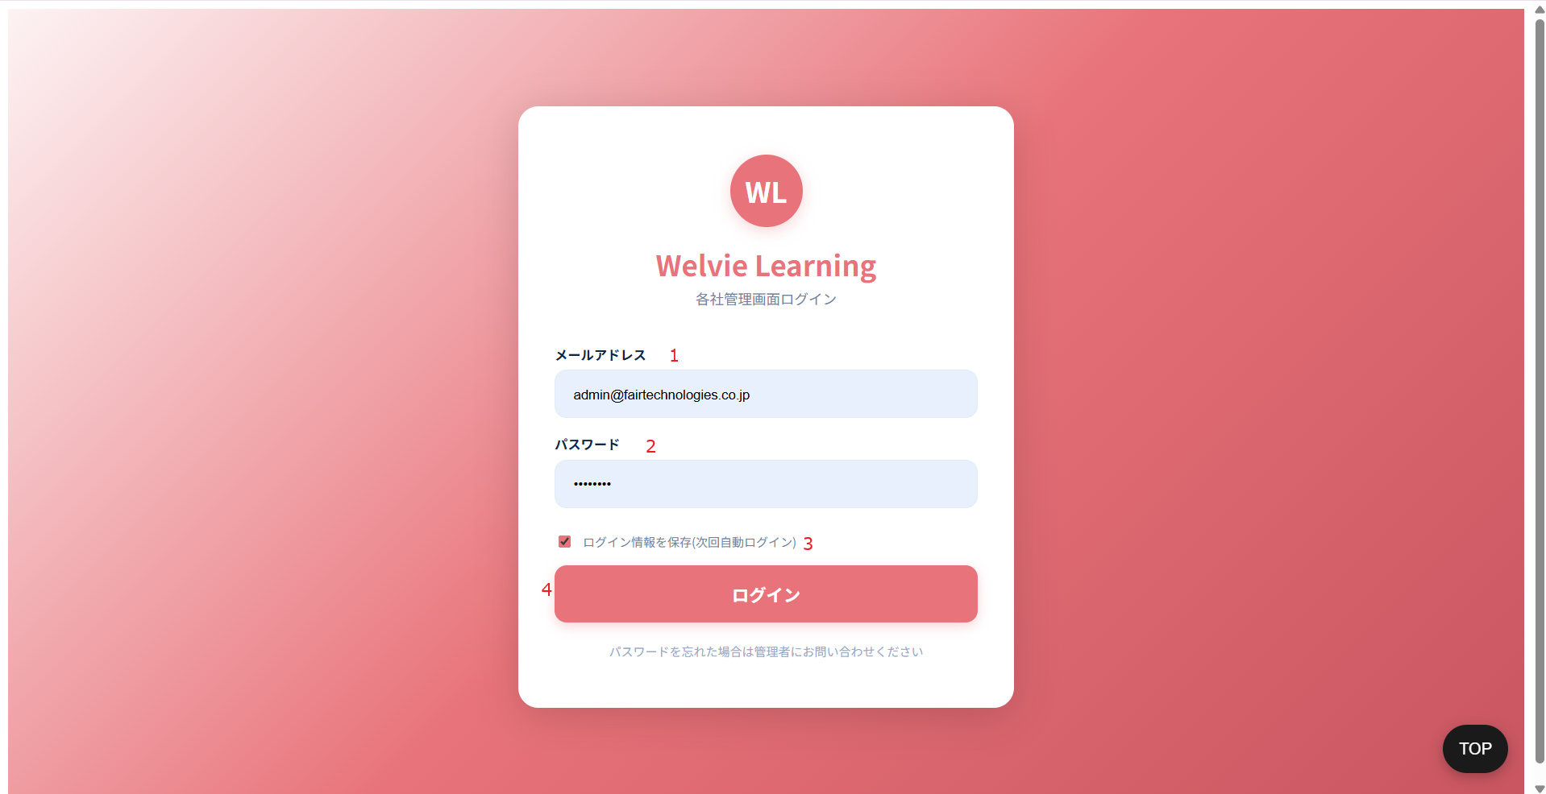

No | 範囲 |  | 項目名 | タイプ | フォーマット | 必須 | 内容 | 備考
1 | メールアドレス |  | メールアドレス | テキストインプット | String | Y
2 | パースワード |  | パースワード | テキストインプット | String | Y
3 | Save login information |  | ログイン情報保存 | チェックボックス | Boolean | N
4 | ログイン |  | ログイン | ボタン | ー | ー | システムにログイン、ダッシュボード画面に遷移

ダッシュボード
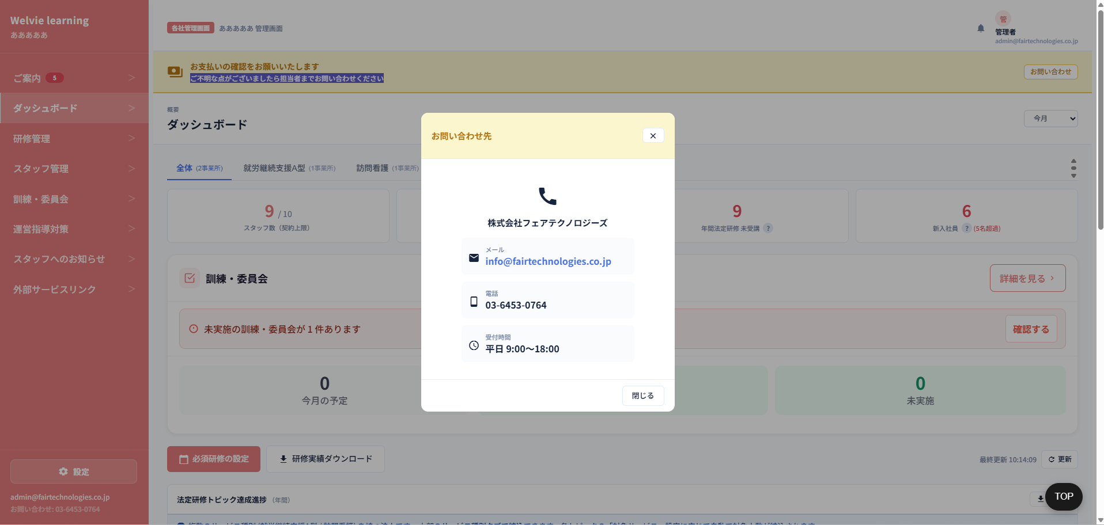
画面ID |  | C002
画面名 |  | ダッシュボード画面
画面概要（目的） |  | 会社情報概要の画面
画面URL |  | ~company/dashboad
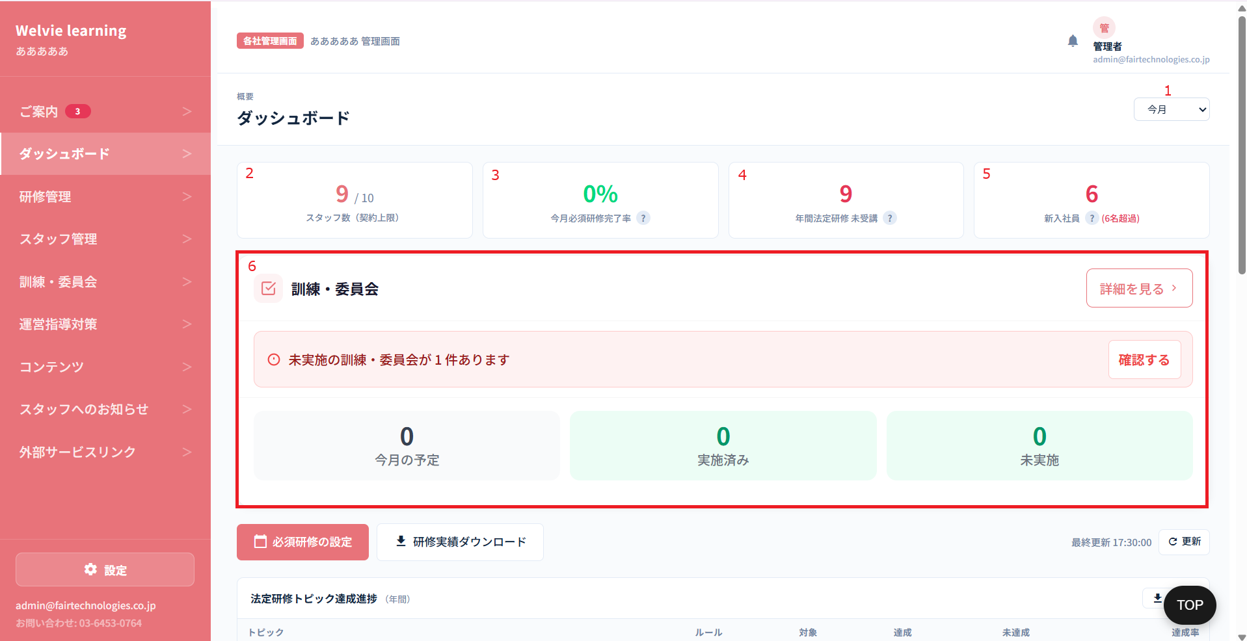

No | 範囲 |  | 項目名 | タイプ | フォーマット | 必須 | 内容 | 備考
1 | 期間選択 |  | 期間選択 | ドロップダウン | ー | ー | 選択ではなく、「今月」のみ表示する | → テキストに変更
2 | 表示カード |  | スタッフ数（契約上限） | データ表示 | ー | ー | 法人スタッフ数 / 登録できるスタッフ数
3 |  |  | 今月必須研修完了率 | データ表示 | ー | ー | 当月において、対象企業に所属する全ユーザーの総数に対する、必須研修を「完了」したユーザー数の割合とする。 今月必須研修完了率 = 完了したユーザー数 ÷ 全ユーザー数 x100 (%) |  | 休職中の人は含まない。
4 |  |  | 年間法定研修 未受講 | データ表示 | ー | ー | 管理画面で対応しないため、本画面も対応不要？ | 対応不要
5 |  |  | 新入社員 | データ表示 | ー | ー | 当月において、該当する法人に新規追加されたユーザーの総数とする | 6名超過の意味は必須研修完了していない人
6 | 訓練・委員会 |  | 訓練・委員会 | データ表示 | ー | ー | 管理画面で対応しないため、本画面も対応不要？ | 対応不要

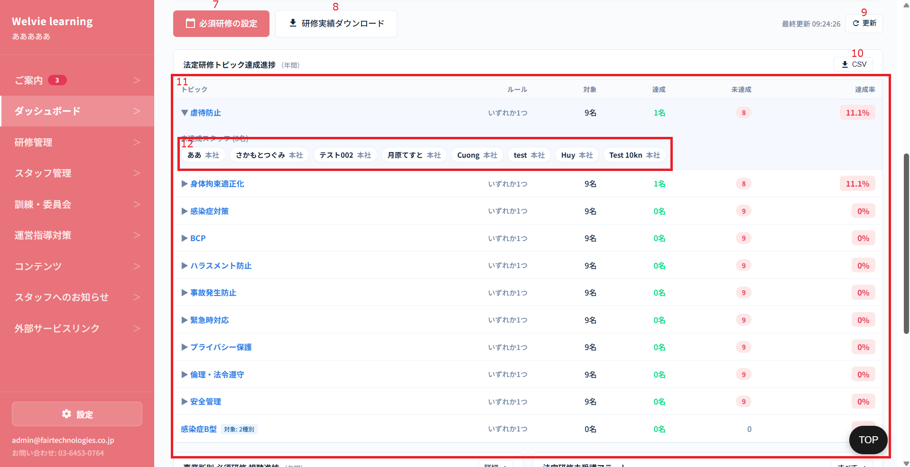

No | 範囲 |  | 項目名 | タイプ | フォーマット | 必須 | 内容 | 備考
7 | 必須研修設定 |  | 必須研修設定 | ボタン | ー | ー | 研修管理の必須研修設定の画面に遷移するボタン | 対応不要
8 | 研修実績ダウンロード |  | 研修実績ダウンロード | ボタン | ー | ー | 研修管理の研修実績ダウンロードの画面に遷移するボタン | 対応不要
9 | 更新 |  | 更新 | ボタン | ー | ー | テーブルを更新するボタン | 対応不要
10 | CSV |  | CSV | ボタン | ー | ー | 表示されているテーブルをCSV形で出力するボタン | 対応不要
11 | 法定研修トピック達成進捗 |  | 法定研修トピック達成進捗 | データ表示 | ー | ー | 進捗テーブルとして表示する 列： ・トピック ・達成条件 ・対象 ・達成 ・未達成 ・達成率 | 対応不要
12 | 未達成スタッフ |  | 未達成スタッフ | データ表示 | ー | ー | トピックを押下する際に未達成スタッフが表示される 表示情報： ・未達成スタッフ数 ・名前 ・所属法人 | 対応不要

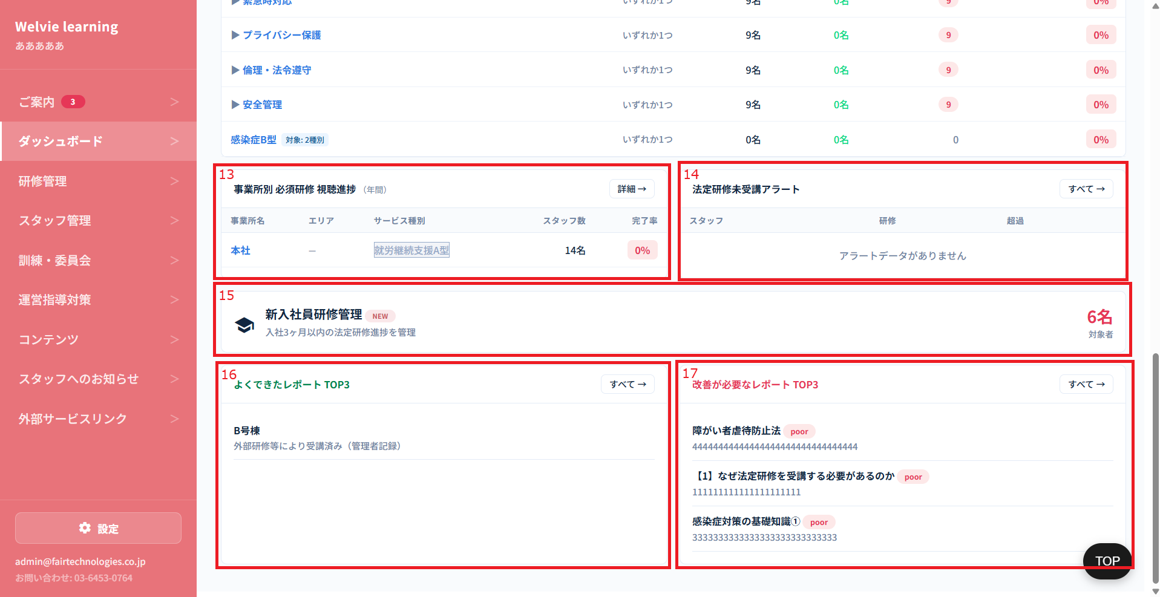

No | 範囲 |  | 項目名 | タイプ | フォーマット | 必須 | 内容 | 備考
13 | 事業所別 必須研修 視聴進捗 |  | 事業所別 必須研修 視聴進捗 | データ表示 | ー | ー | 列： ・事業所名 ・サービス種別 ・スタッフ数 ・完了率 | 本社の場合に、本社と事業所を表示する 事業所の場合に、その事業所のみ表示する スタッフ数は登録されているスタッフ数で表示する 完了率はすべてスタッフの平均で
14 | 法定研修未受講アラート |  | 法定研修未受講アラート | データ表示 | ー | ー | 管理画面で対応しないため、本画面も対応不要？ | 対応不要
15 | 新入社員研修管理 |  | 新入社員研修管理 | データ表示 | ー | ー | 研修管理の新入社員研修管理の画面に遷移する | 対応不要
16 | よくできたレポート TOP3 |  | よくできたレポート TOP3 | データ表示 | ー | ー | よくできたレポートとは、何の基準を採用し、表示するか要確認 | 一旦保留
17 | 改善が必要なレポート TOP3 |  | 改善が必要なレポート TOP3 | データ表示 | ー | ー | TOP3は不要 | 連続性の文字があったら検知し、要改善の一覧に出す
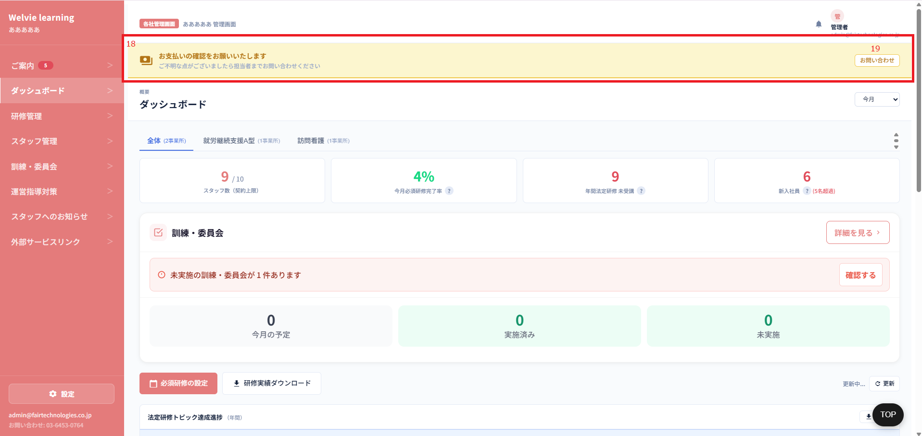

No | 範囲 |  | 項目名 | タイプ | フォーマット | 必須 | 内容 | 備考
18 | 未収通知バナー |  | バナー | データ表示 | ー | ー | 以下のように表示とする 「お支払いの確認をお願いいたします {adminで入力した内容｝ ご不明な点がございましたら担当者までお問い合わせください」
19 |  |  | お問い合わせ | ボタン | ー | ー | 下のポップアップを表示するボタン

研修管理
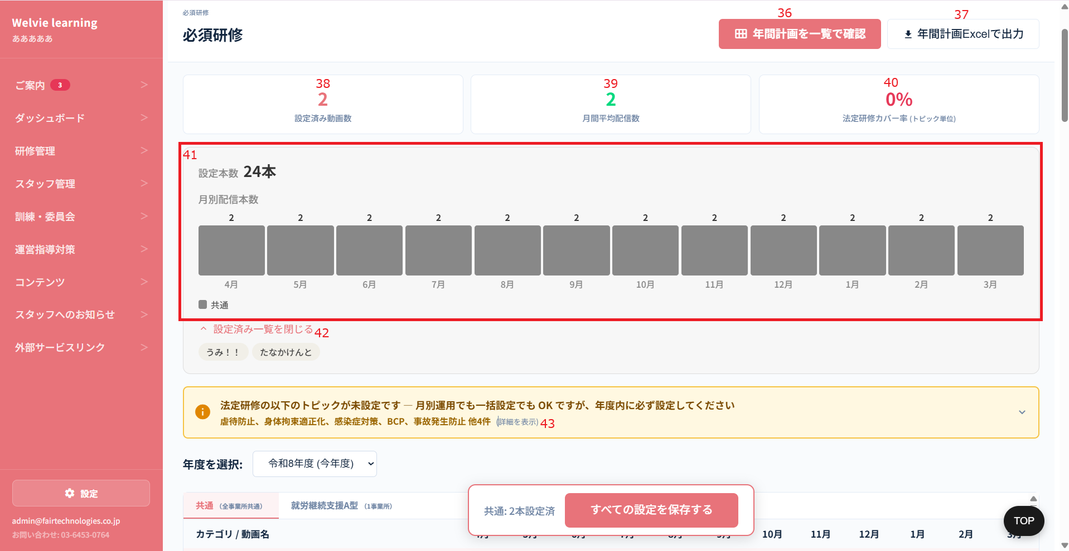
画面ID |  | C003
画面名 |  | 研修管理画面
画面概要（目的） |  | 研修動画、進捗など管理する画面
画面URL |  | ~company/progress

 | 進捗・受講状況タブ

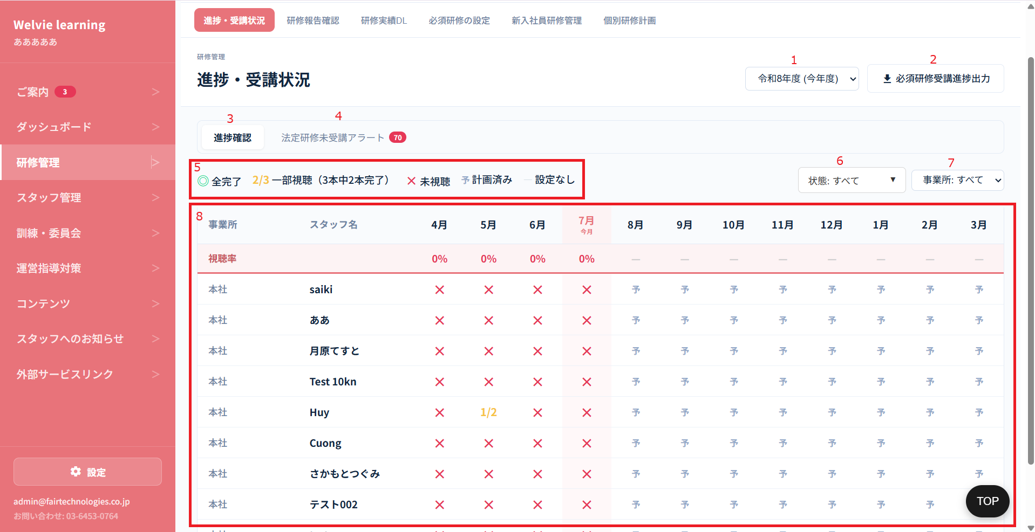

No | 範囲 |  | 項目名 | タイプ | フォーマット | 必須 | 内容 | 備考
1 | 期間選択 |  | 年を選択 | ドロップダウン | ー | ー | 管理画面と同じようにすればよいか確認 ※フォーマット：令和yy年度（yyyy/4~yyyy/3）
2 | 必須研修受講進捗出力 |  | 必須研修受講進捗出力 | ボタン | ー | ー | 以下のテーブルをCSV形で出力するボタン
3 | 進捗確認 |  | 進捗確認タブ | タブ | ー | ー | 進捗確認のテーブルを表示するタブ | 表記しなくてよい
4 | 法定研修未受講アラート |  | 法定研修未受講アラート | タブ | ー | ー | 管理画面で対応しないため、本画面も対応不要？ | 対応不要
5 | 記号説明 |  | 記号説明 | テキスト | ー | ー | 固定でテーブルにある記号を説明する
6 | 状態 |  | 状態選択 | データ表示 | ー | ー | 以下の状態でフィルターする ・全完了 ・一部視聴 ・未視聴 | 1つ状態を選択しても他の状態も含めて表示されるため、どのような表示するか要確認
7 | 事業所 |  | 事業所 | ドロップダウン | ー | ー | 事業所で絞り込みとする
8 | 進捗一覧 |  | 進捗一覧 | データ表示 | テーブル | ー | 一覧の列： ・事業所 ・スタッフ名 ・4月から3月まで ・視聴率 ※計算式：全完了のみで計算する | ・ユーザーが所属事業所を変更した場合でも、これまでの受講実績はすべて保持され、消失することはありません。 ・ユーザーが報告を行い、未承認（未確認）の状態でも別の支店へ移動した場合、その報告データは「閲覧のみ可能（操作不可）」となります。 ・全事業所表示を選択した場合、事業所変更を行ったユーザーは変更前・変更後の両方の事業所に2行（2レコード）に分かれて表示されます。 ・月別の表示例： ユーザーが10月に事業所Aから事業所Bへ変更した場合： 事業所A： 9月までのデータのみ表示され、10月以降は空欄となります。 事業所B： 10月以降のデータから表示され、9月以前は空欄となります。 ※同月内で事業所変更が行われた場合は、その月のデータは両方の事業所に表示されます。 ・新しい事業所に変更した際、変更後の事業所の必須研修が変更前の事業所の必須研修と同じになった場合、ユーザーはその動画を再度受講し直す必要があります。

 | 研修報告確認タブ

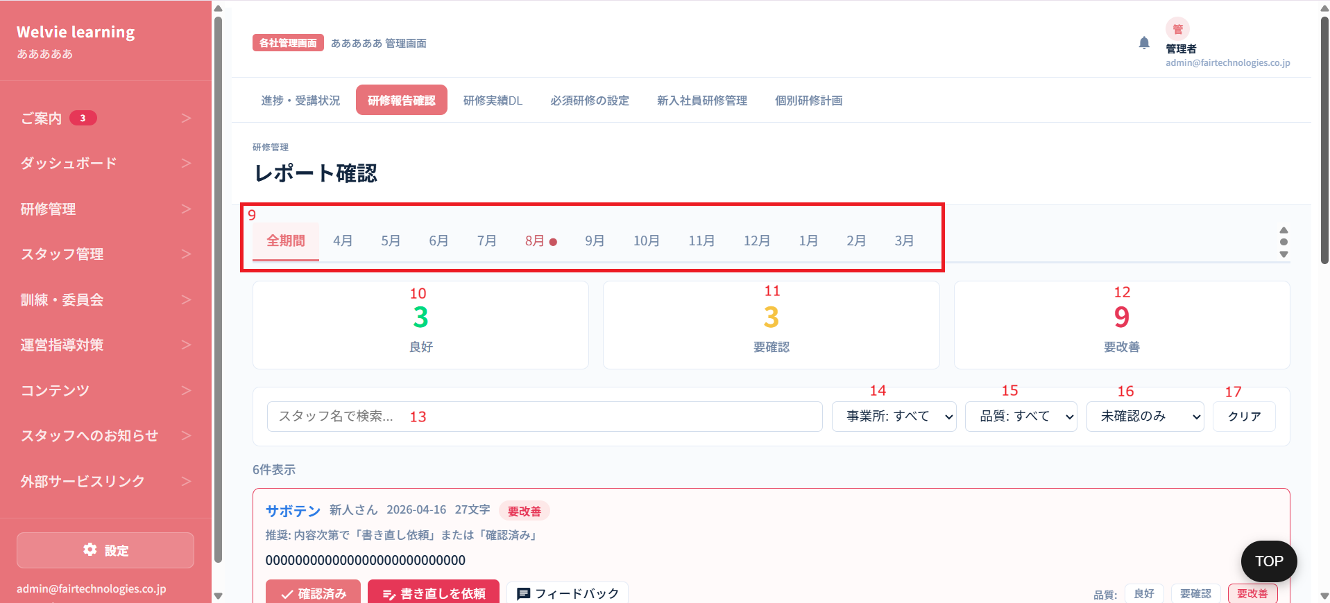

No | 範囲 |  | 項目名 | タイプ | フォーマット | 必須 | 内容 | 備考
9 | 期間選択 |  | 期間選択 | ボタン | ー | ー | 指定した期間で報告を表示する
10 | 表示カード |  | 良好 | データ表示 | ー | ー | 良好の報告数を表示
11 |  |  | 要確認 | データ表示 | ー | ー | 要確認の報告数を表示
12 |  |  | 要改善 | データ表示 | ー | ー | 要改善の報告数を表示
13 | フィルター |  | スタッフ名で検索 | テキストインプット | String | Ｎ | 入力し、検索できるようにするフィールド | ※曖昧検索
14 |  |  | 事業所 | ドロップダウン | ー | ー | 本社の場合に選択できる 値： ・本社 ・本社に所属している事業所
15 |  |  | 品質 | ドロップダウン | ー | ー | 以下の値を選択とする ・すべて ・良好 ・要確認 ・要改善 | 文字を大きくする
16 |  |  | 状態 | ドロップダウン | ー | ー | 以下の値を選択とする ・すべて ・未確認 ・確認済み | デフォルトは「全件」
17 |  |  | クリア | ボタン | ー | ー | フィルターをデフォルトにするボタン ※全て報告を表示する想定
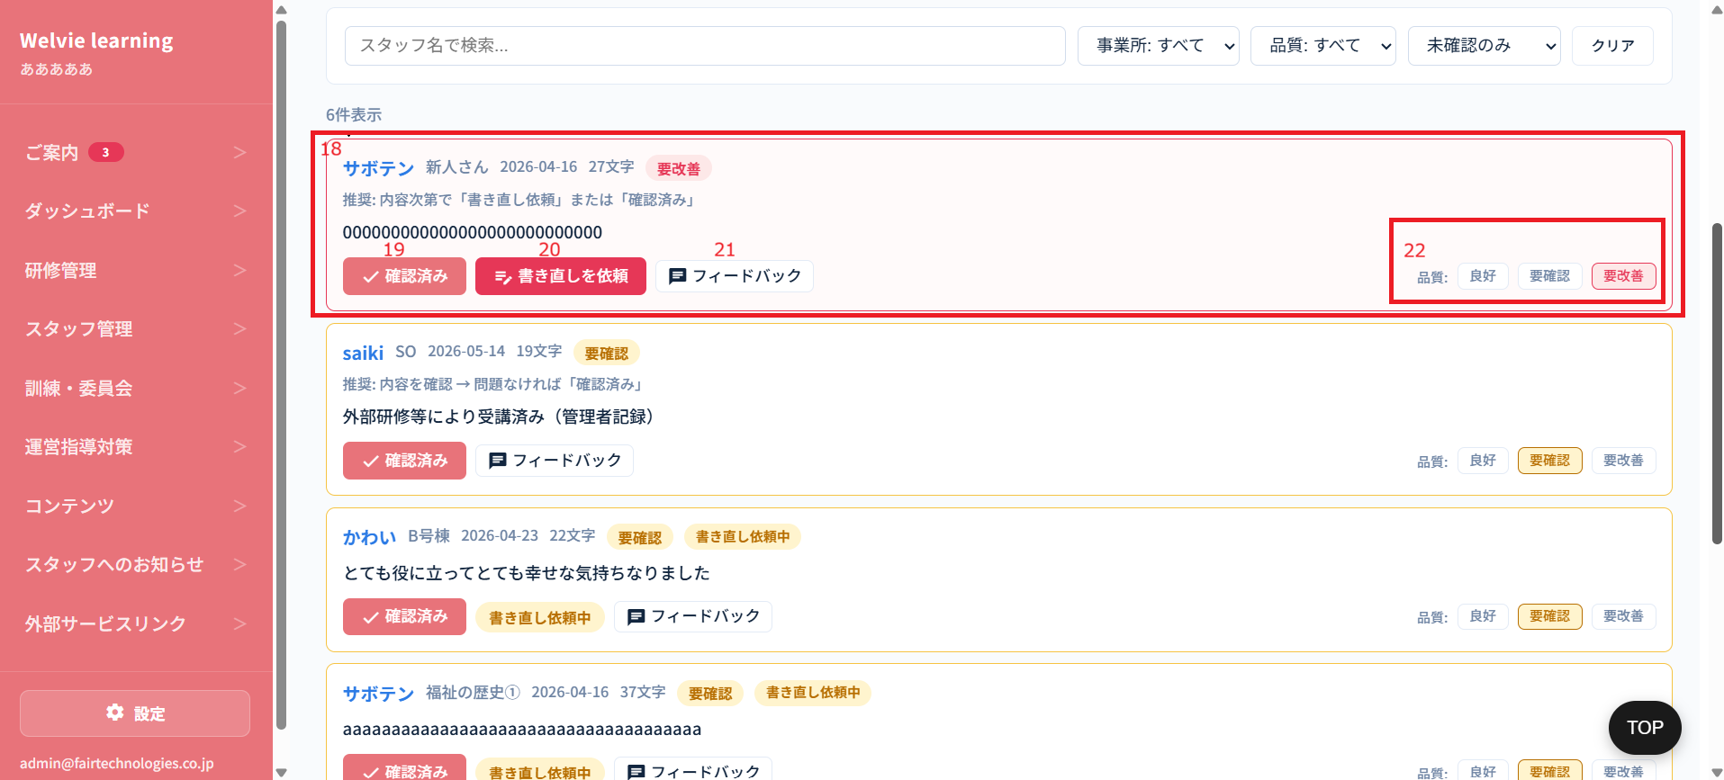

No | 範囲 |  | 項目名 | タイプ | フォーマット | 必須 | 内容 | 備考
18 | 報告情報 |  | 報告情報 | データ表示 | ー | ー | 報告情報は ・名前 ・事業所 ・報告提出日 ・報告内容 | UI変更
19 | 確認済み |  | 確認済み | ボタン | ー | ー | 報告を確認した状態にする
20 | 書き直しを依頼 |  | 書き直しを依頼 | ボタン | ー | ー | 報告したスタッフに書き直しの依頼を配信する ※配信した時点で、スタッフの「マイページ」の「レポートフィードバック」の画面に更新される ※ホームページにもバナーも表示される
21 | フィードバック |  | フィードバック | ボタン | ー | ー | フィードバック内容を入力し、該当スタッフに配信する ※配信した時点で、スタッフの「マイページ」の「レポートフィードバック」の画面に更新される ※ホームページにもバナーも表示される | 確認済みを押下しずにフィードバックする場合、「確認済み」の状態につける
22 | 品質 |  | 品質 | ボタン | ー | ー | 3つの品質がある ・良好 ・要確認（何も操作していない場合、デフォルトとする） ・要改善

 | 研修実績DL
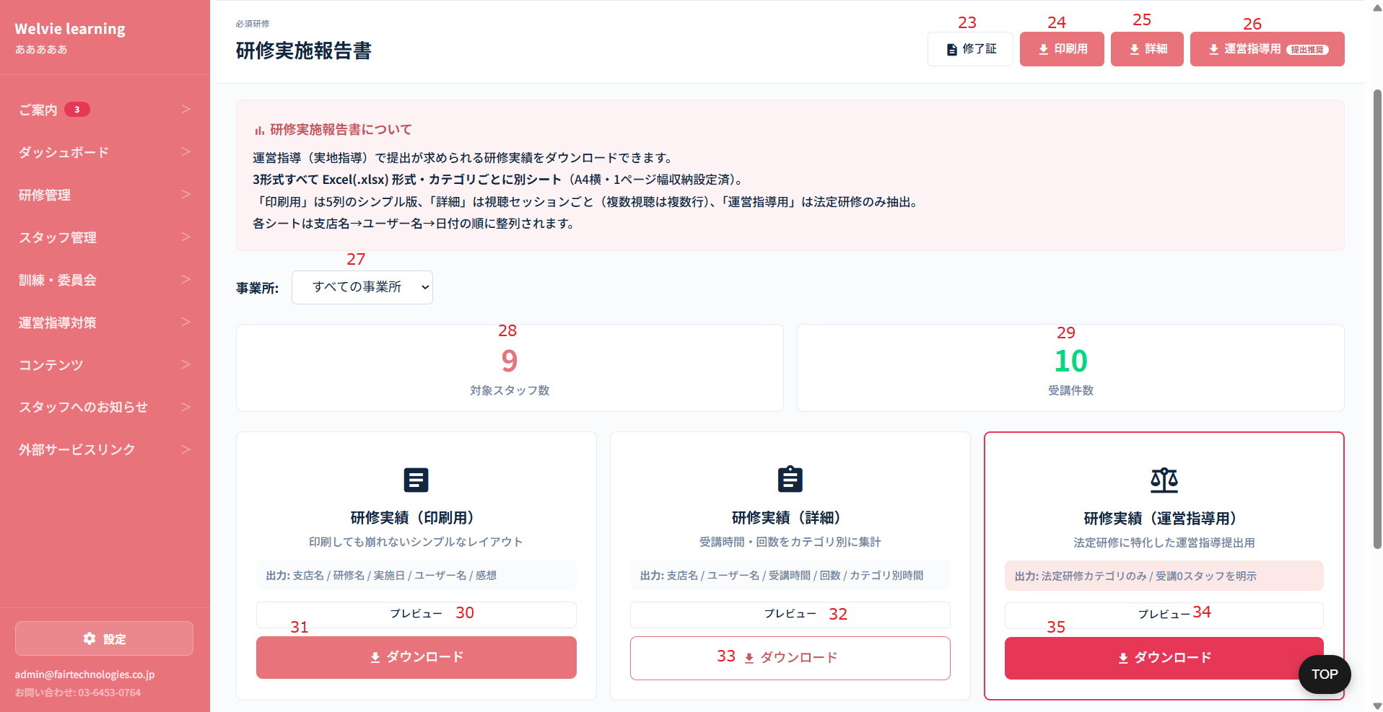

No | 範囲 |  | 項目名 | タイプ | フォーマット | 必須 | 内容 | 備考
23 | 修了証 |  | 修了証 | ボタン | ー | ー | 対応不要？
24 | 印刷用 |  | 印刷用 | ボタン | ー | ー | 期間を選択し、CSV形で出力するボタン（印刷用） | 既存システムと同じにする
25 | 詳細 |  | 詳細 | ボタン | ー | ー | 期間を選択し、CSV形で出力するボタン（詳細） | 既存システムと同じにする | 下のダウンロードボタンと同じのため、消す
26 | 運営指導用 |  | 運営指導用 | ボタン | ー | ー | 期間を選択し、CSV形で出力するボタン（運営指導用） | CSVテンプレートは杉本さんから検討していただく
27 | 事務所 |  | 事務所 | ドロップダウン | ー | ー | 事務所の選択とする ※本社の場合のみ
28 | 対象スタッフ数 |  | 対象スタッフ数 | データ表示 | ー | ー | 法人のスタッフ総数 ※本社の場合、本社と事業所を含め、スタッフ総数を出す
29 | 受講件数 |  | 受講件数 | データ表示 | ー | ー | 設定されている必須研修数とする ※本社の場合、本社と事業所を含め、必須研修総数を出す
30 | 研修実績（印刷用） |  | プレビュー | ボタン | ー | ー | テーブル形で画面に表示する | CSVファイルはカテゴリごとにシート分けているため、プレビューするとテーブルの列しか確認できない状態 | 対応不要
31 |  |  | ダウンロード | ボタン | ー | ー | No24と同じ | Format
32 | 研修実績（詳細） |  | プレビュー | ボタン | ー | ー | テーブル形で画面に表示する | CSVファイルはカテゴリごとにシート分けているため、プレビューするとテーブルの列しか確認できない状態 | 対応不要
33 |  |  | ダウンロード | ボタン | ー | ー | No25と同じ | Format
34 | 研修実績（運営指導用） |  | プレビュー | ボタン | ー | ー | テーブル形で画面に表示する | CSVファイルはカテゴリごとにシート分けているため、プレビューするとテーブルの列しか確認できない状態 | 対応不要
35 |  |  | ダウンロード | ボタン | ー | ー | No26と同じ

 | 必須研修設定

No | 範囲 |  | 項目名 | タイプ | フォーマット | 必須 | 内容 | 備考
36 | 年間計画を一覧で確認 |  | 年間計画を一覧で確認 | ボタン | ー | ー | モーダルを開いて、設定済みの計画を確認できるようにする
37 | 年間計画CSVで出力 |  | 年間計画Excelで出力 | ボタン | ー | ー | 設定済みの計画をCSV形で出力する | 現在のCSVテンプレートがよい
38 | 表示カード |  | 設定済み動画数 | データ表示 | ー | ー | 設定済み動画数を表示する
39 |  |  | 月間平均配信数 | データ表示 | ー | ー | 月間平均配信数 = 設定済み動画数 ÷ 12
40 |  |  | 法定研修カバー率 (トピック単位) | データ表示 | ー | ー | 要確認
41 | 月別設定数 |  | 月別設定数 | データ表示 | ー | ー | 以下の情報で表示 ・設定本数：12ヶ月の設定済みの動画総数 ・月別配信本数： ・月ごとに設定済み動画数 ・共通の動画の場合：グレー色 ・共通以外の場合：何の色か要確認 |  |  | 一旦保留
42 | 設定済み一覧確認 |  | 設定済み一覧確認 | ボタン | ー | ー | 設定済みの動画をリストする | なしとする
43 | 法定研修未設定（詳細表示） |  | 法定研修未設定（詳細表示） | ボタン | ー | ー | 設定されずに所属しているトピックとカテゴリを一覧する | 現在、法人登録の時に、トピック登録していないため、その法人に対してどのトピックを所属しているか？

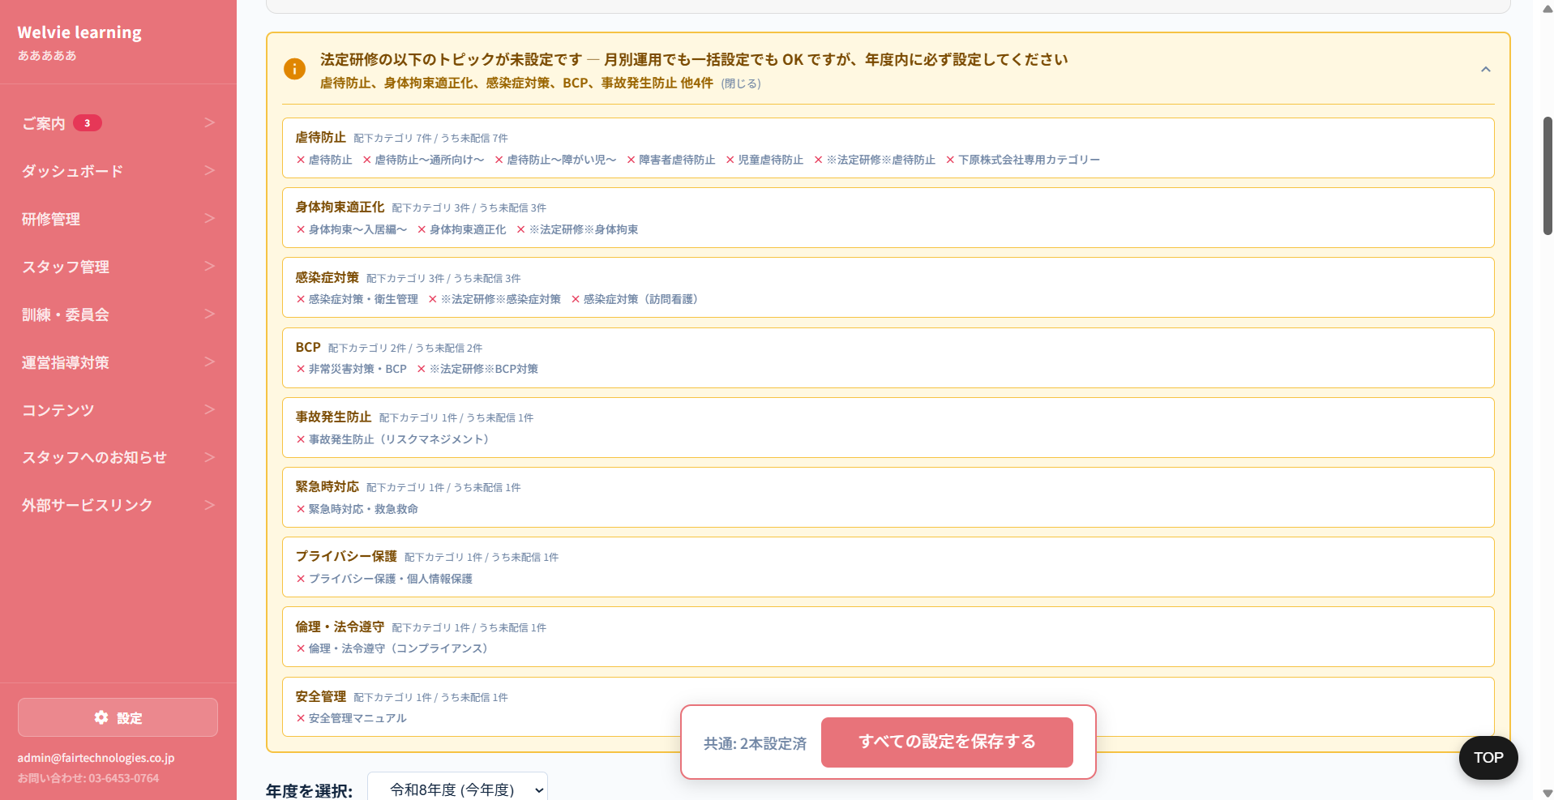

43 | 法定研修未設定（詳細表示） |  | 法定研修未設定（詳細表示） | ボタン | ー | ー | 表示情報として、トピックと所属しているカテゴリで行で表示する

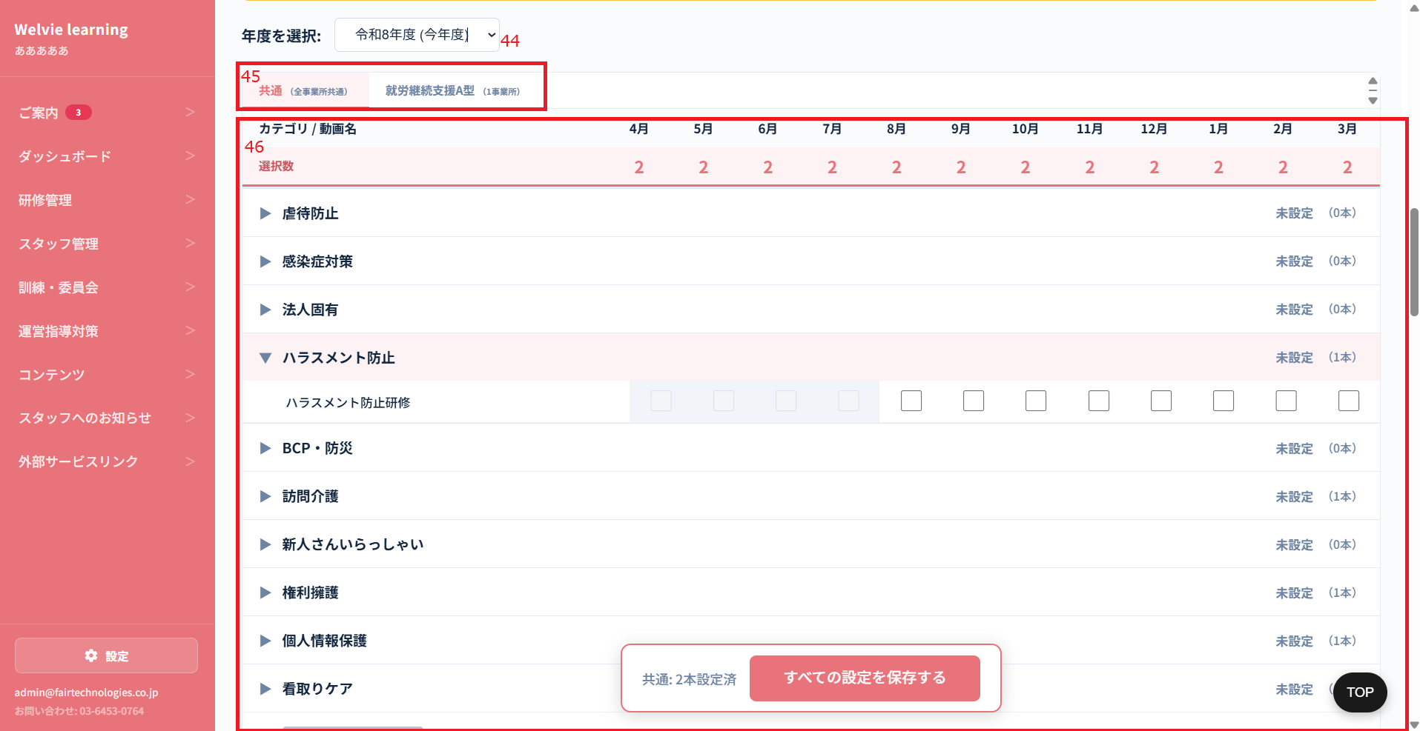

No | 範囲 |  | 項目名 | タイプ | フォーマット | 必須 | 内容 | 備考
44 | 計画設定 |  | 期間選択 | ドロップダウン | ー | ー | 年を選択する | 未来を選択できるため、何年まで選択できるようにするか要確認
45 |  |  | サービス種別選択 | タブ | ー | ー | 法人に所属しているサービス種別でタブを分けて表示する | タブのテキストを大きくする わかりやすいようにタブ色を変更
46 |  |  | 計画設定 | テーブル | ー | ー | 列： ・カテゴリ/動画名 ※法定の場合、法定タグ付き ・月 ※チェックボックス付き、該当月の必須研修を設定できるようにする カテゴリを選択する際に動画が表示される | 「階層限定・必須研修対象外」タグ付けるカテゴリは「全員」に対象するカテゴリ
追加 |  |  | すべての設定を保存する | ボタン | ー | ー | 設定したプランを保存するボタン

 | 新入社員研修管理
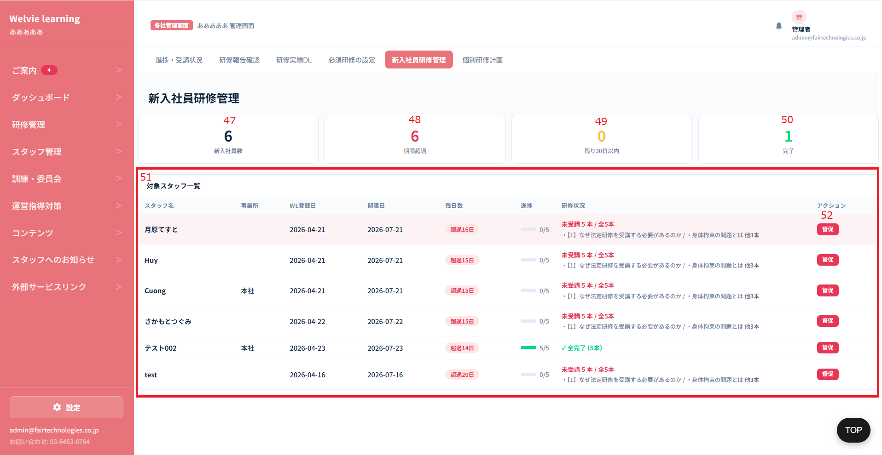

No | 範囲 |  | 項目名 | タイプ | フォーマット | 必須 |  |  |  | 一旦保留
47 | 表示カード |  | 新入社員数 | データ表示 | ー | ー | 新入社員数とする
48 |  |  | 期限超過 | データ表示 | ー | ー | 新入社員必須研修を期間内に完了しないスタッフ数
49 |  |  | 残り30日以内 | データ表示 | ー | ー | 受講期限が30日以内の「新入社員必須研修」未完了ユーザー数
50 |  |  | 完了 | データ表示 | ー | ー | 新入社員一覧の中に完了したスタッフ数
51 | 対象スタッフ一覧 |  | 対象スタッフ一覧テーブル | データ表示 | テーブル | ー | 新入社員一覧とする 列： ・スタッフ名 ・事業所 ・登録日 ・期限日 ・残日数 ・進捗 ・研修状況 ・アクション（督促） | ・研修進捗は完了していない研修名を表示する必要か？ ・必須研修ではなく新入社員用の研修のみを対象として進捗計算する 完了していないスタッフはもう新入社員ではない場合、残すか要確認
52 |  |  | 督促 | ボタン | ー | ー | 押下するとどうなるか要確認

 | 個別研修計画タブは対応不要

スタッフ管理
画面ID |  | C004
画面名 |  | スタッフ管理画面
画面概要（目的） |  | スタッフを管理する画面
画面URL |  | ~company/staffs
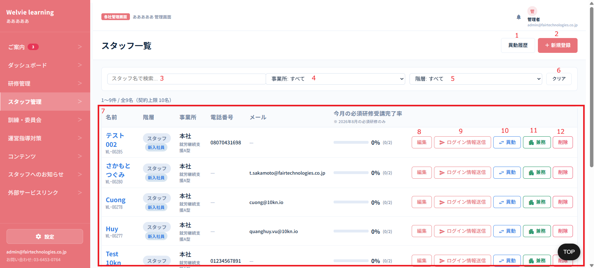

No | 範囲 |  | 項目名 | タイプ | フォーマット | 必須 | 内容 | 備考
1 | 異動履歴 |  | 異動履歴 | ボタン | ー | ー | 押下すると異動履歴モーダルが表示される。 表示情報： ・異動前の事業所 ・現在の事業所 ・異動日 ・備考
2 | 新規登録 |  | 新規登録 | ボタン | ー | ー | ユーザー（スタッフ）を新規登録するボタン | 休職中をつけない
3 | フィルター |  | スタッフ名で検索 | テキストインプット | String | Ｎ | 入力し、検索できるようにするフィールド | ※曖昧検索
4 |  |  | 事業所 | ドロップダウン | ー | ー | 本社の場合に選択できる 値： ・本社 ・本社に所属している事業所
5 |  |  | 階層 | ドロップダウン | ー | ー | 階層値： アドミン管理者側の「対象者」から取得する
6 |  |  | クリア | ボタン | ー | ー | 入力・選択したデータをデフォルトとする
7 | スタッフ一覧 |  | スタッフ一覧 | データ表示 | テーブル | ー | ログインしている法人のスタッフ一覧とする デフォルトはすべてスタッフを表示する 列： ・名前 ・階層（新入社員の場合、新入社員タグをつける） ・事業所 ・電話番号 ・メール ・状態（有効・ロック） ・今月の必須研修受講完了率（当月のデータのみ表示する） ・操作（編集・ログイン情報送信・異動・兼務・削除） | アドミンからユーザーをロックした際に各社管理側もロックされる
8 | 操作 |  | 編集 | ボタン | ー | ー | スタッフ情報を編集するボタン
9 |  |  | ログイン情報送信 | ボタン | ー | ー | スタッフのログイン情報を送信するボタン ※メールがある場合のみ送信する ※送信内容は定義する必要がある。別当で定義
10 |  |  | 異動 | ボタン | ー | ー | スタッフを異動するボタン
11 |  |  | 兼務 | ボタン | ー | ー | スタッフを兼務するボタン
12 |  |  | 削除 | ボタン | ー | ー | スタッフを削除するボタン | データベースに残す

 | (No2)新規登録または(No8)編集する場合
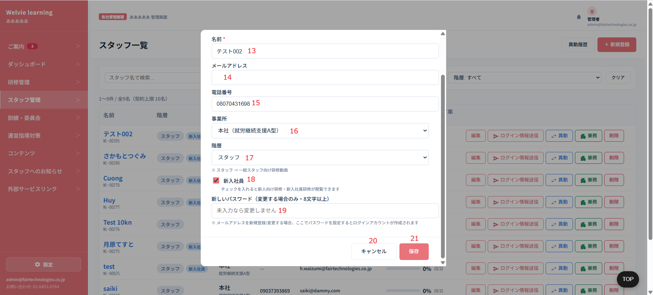

No | 範囲 |  | 項目名 | タイプ | フォーマット | 必須 | 内容 | 備考
13 | 新規登録・編集モーダル |  | 名前 | テキストインプット | String | Y | スタッフの名前を入力する ※編集の場合、入力した情報が表示される
14 |  |  | メールアドレス | テキストインプット | String | N | スタッフのメールを入力する ※編集の場合、入力した情報が表示される | 必須項目ではないが、メールか電話番号か1つ入力する必要とする
15 |  |  | 電話番号 | 数値型 | Integer | N | スタッフの電話番号を入力する ※編集の場合、入力した情報が表示される
16 |  |  | 事業所 | ドロップダウン | ー | ー | 本社の場合に選択できる 値： ・本社 ・本社に所属している事業所
17 |  |  | 階層 | ドロップダウン | ー | ー | 階層値：タグ管理から取得する
18 |  |  | 新入社員 | チェックボックス | ー | ー | 新入社員の場合、チェックする
19 |  |  | パスワード | テキストインプット | String | N | メールを入力した場合、パースワードを入力できるようにする ※パスワードにスペース（半角と全角）を含めない | チェックボックスをつける パスワードを入力する場合：チェックする パスワードを入力しない場合：チェックしない デフォルトはチェックしない
20 |  |  | キャンセル | ボタン | ー | ー | モーダルを閉じるボタン
21 |  |  | 保存 | ボタン | ー | ー | 入力した情報を保存するボタン

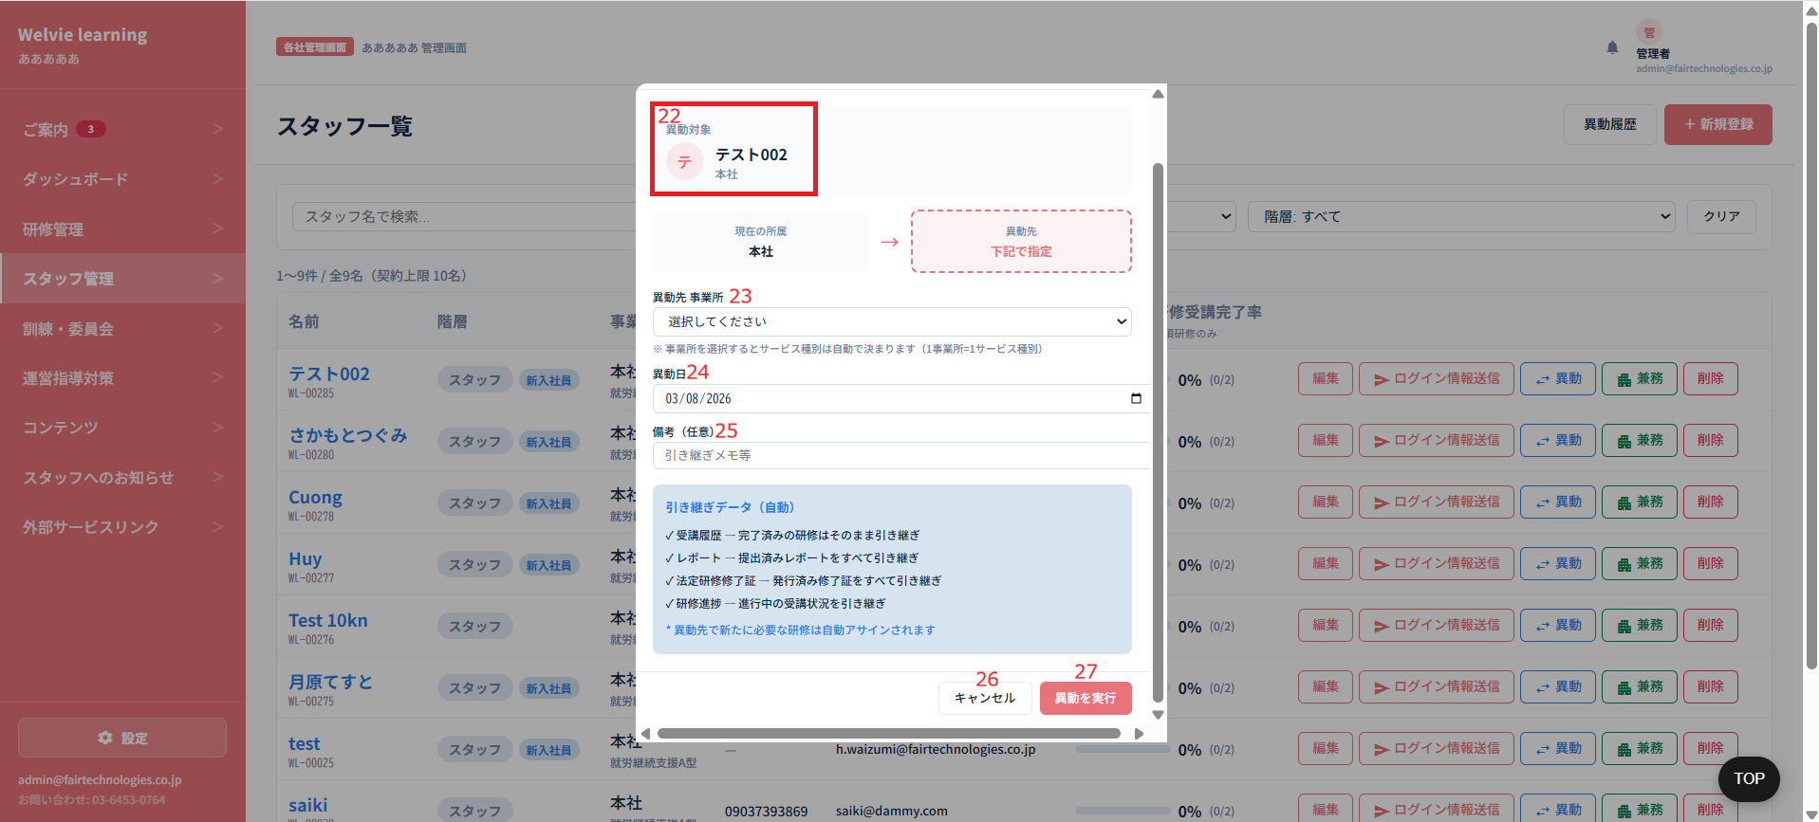

 | (No10)異動する場合

No | 範囲 |  | 項目名 | タイプ | フォーマット | 必須 | 内容 | 備考 | 対応不要
22 | スタッフ基本情報 |  | スタッフ基本情報 | データ表示 | ー | ー | スタッフ基本情報は ・プロフィール写真 ・名前 ・所属している法人
23 | 異動先 事業所 |  | 異動先 事業所 | ドロップダウン | ー | ー | 事業所を選択する ※現在の事業所を表示しない | 事業所からも異動できる
24 | 異動日 |  | 異動日 | Date Picker | ー | ー | 異動日を選択する
25 | 備考 |  | 備考 | テキストインプット | String | N | 注意点など入力とする
26 | キャンセル |  | キャンセル | ボタン | ー | ー | モーダルを閉じるボタン
27 | 異動を実行 |  | 異動を実行 | ボタン | ー | ー | 入力した情報で実行する ・完了済みの研修はそのまま引き継ぎ ・提出済みレポートをすべて引き継ぎ ・進行中の受講状況を引き継ぎ ・異動先で新たに必要な研修は自動アサインされます | 異動前の事業所で必須だった研修はどうなるか要確認

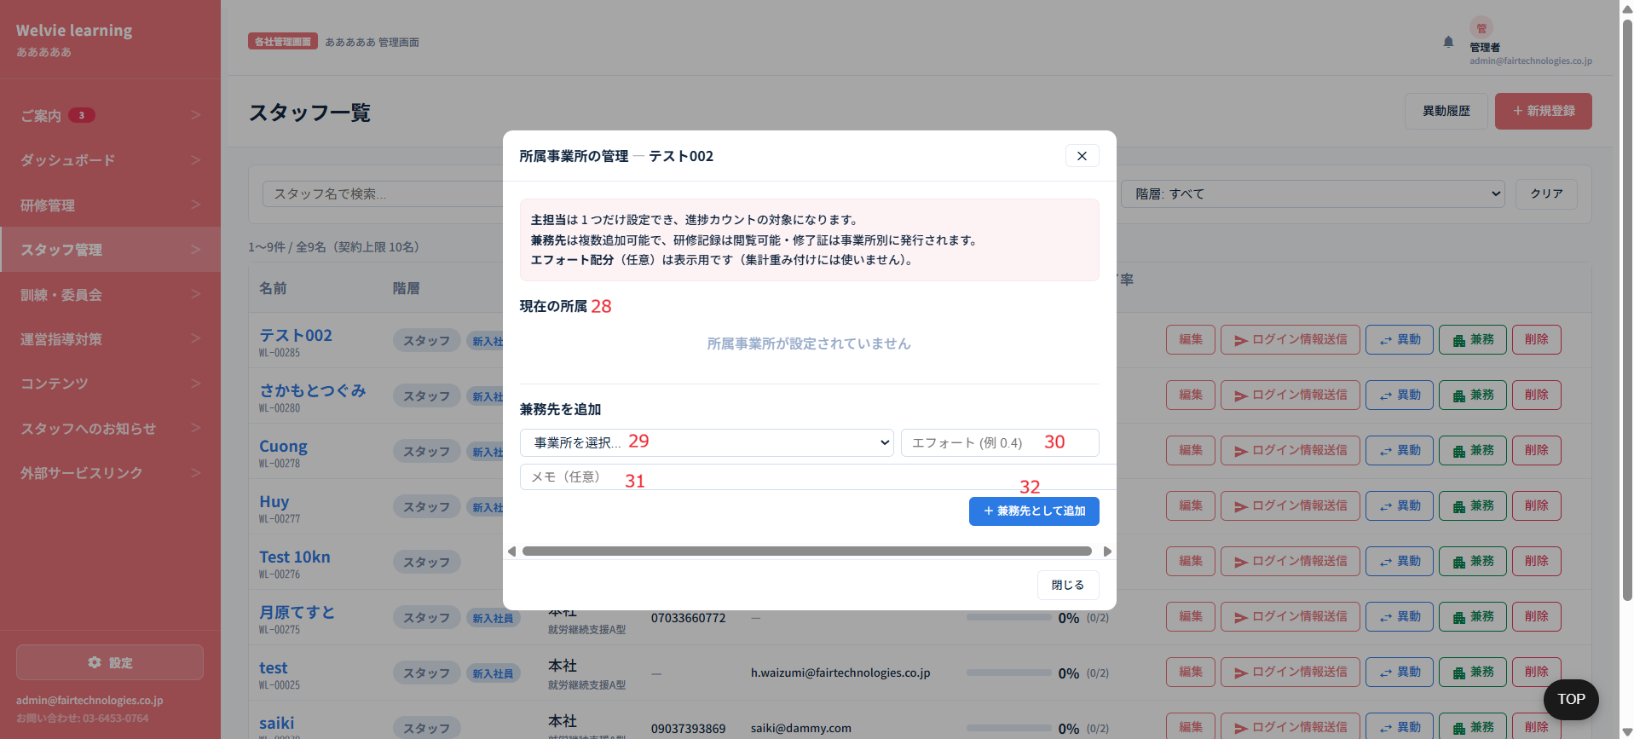

 | (No11) 兼務する場合

No | 範囲 |  | 項目名 | タイプ | フォーマット | 必須 | 内容 | 備考 | 対応不要
28 | 現在の所属 |  | 現在の所属 | データ表示 | ー | ー | 現在に所属している法人を表示する
29 | 兼務先追加 |  | 事業所を選択 | ドロップダウン | ー | ー | 現在に所属している法人以外に選択できるようにする
30 |  |  | エフォート | 数値型 | Integer | N | エフォート入力 | %で入力する提案
31 |  |  | メモ | テキストインプット | String | N | メモフィールド
32 | 兼務先として追加 |  | 兼務先として追加 | ボタン | ー | ー | 入力した情報で追加するボタン

 | 休職中機能を追加

ご案内
画面ID |  | C005
画面名 |  | ご案内画面
画面概要（目的） |  | システム管理者からのご案内を表示する画面
画面URL |  | ~company/announcements
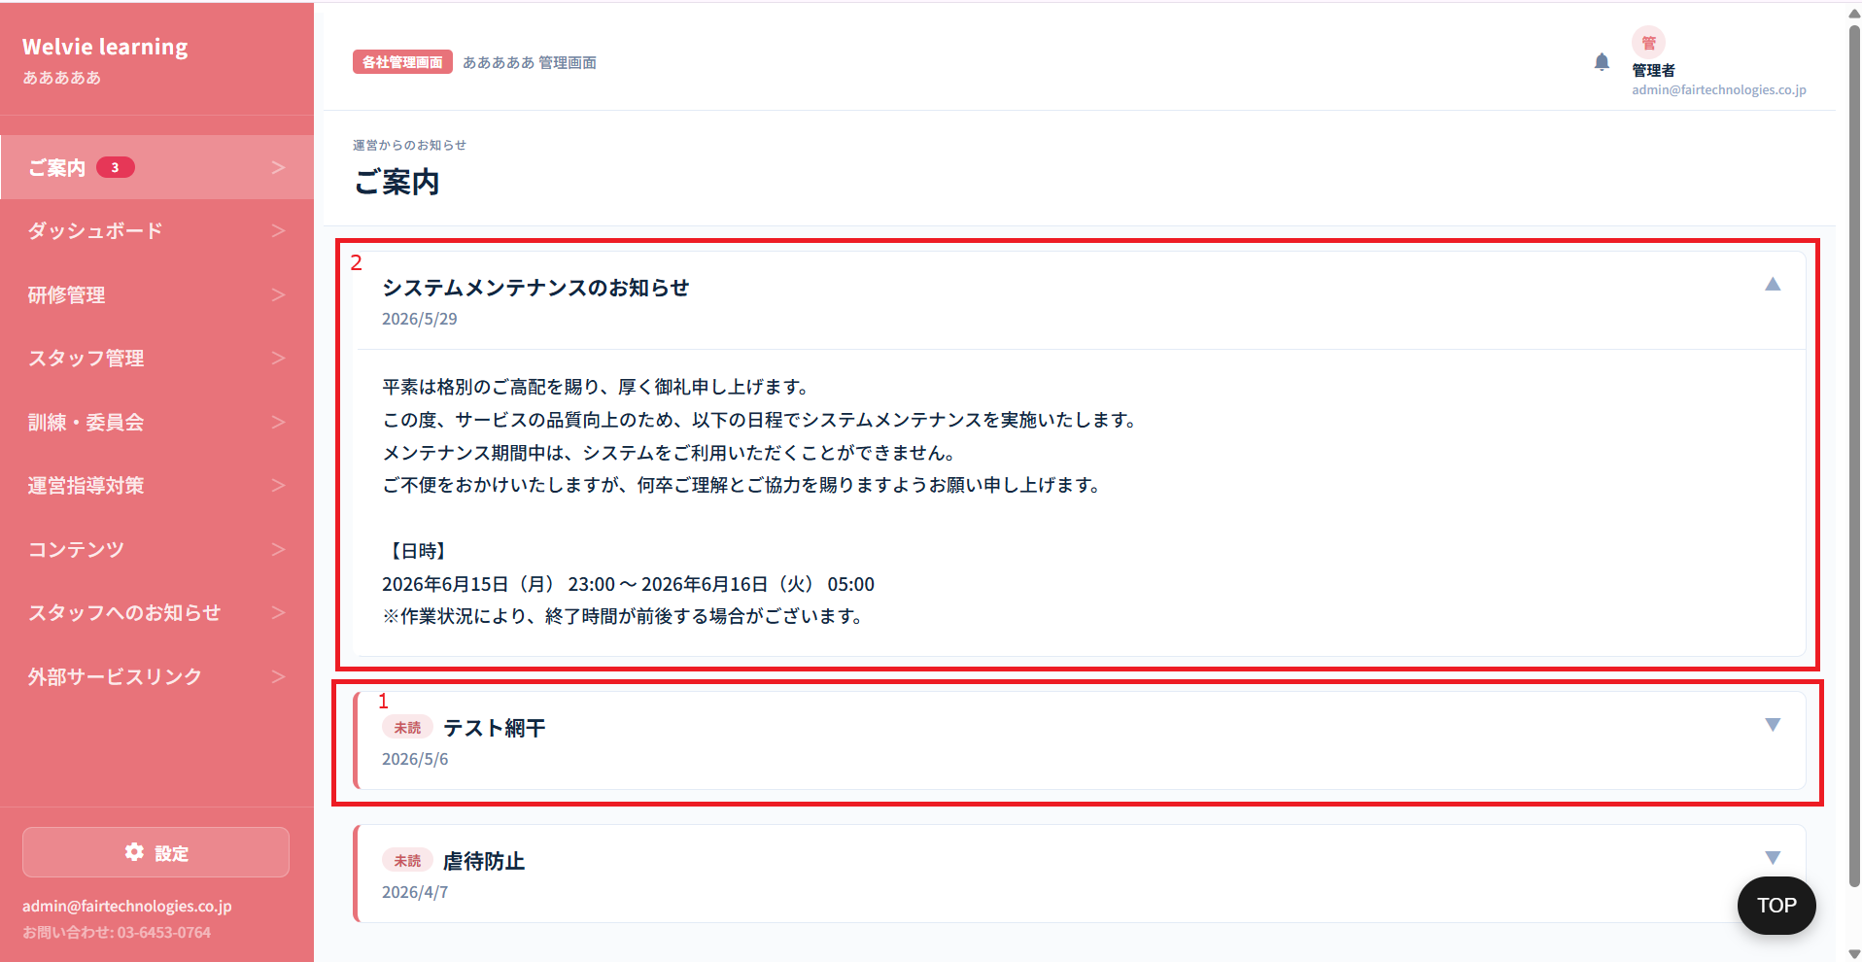

No | 範囲 |  | 項目名 | タイプ | フォーマット | 必須 | 内容 | 備考
1 | ご案内（基本） |  | ご案内（基本） | データ表示 | ー | ー | ご案内の基本情報を表示する ・タイトル ・案内発行日 ・未読タグ（ご案内を見ていない場合のみ）
2 | ご案内（詳細） |  | ご案内（詳細） | データ表示 | ー | ー | ご案内を押下すると詳細に表示される

 | メニューで表記されている数字が確認していないご案内数とする
 | 全体的にテキストを大きくする

コンテンツ
画面ID |  | C006
画面名 |  | コンテンツ画面
画面概要（目的） |  | システム管理の「コンテンツ」画面でアップした動画をこの画面に反映させる画面
画面URL |  | ~company/contents

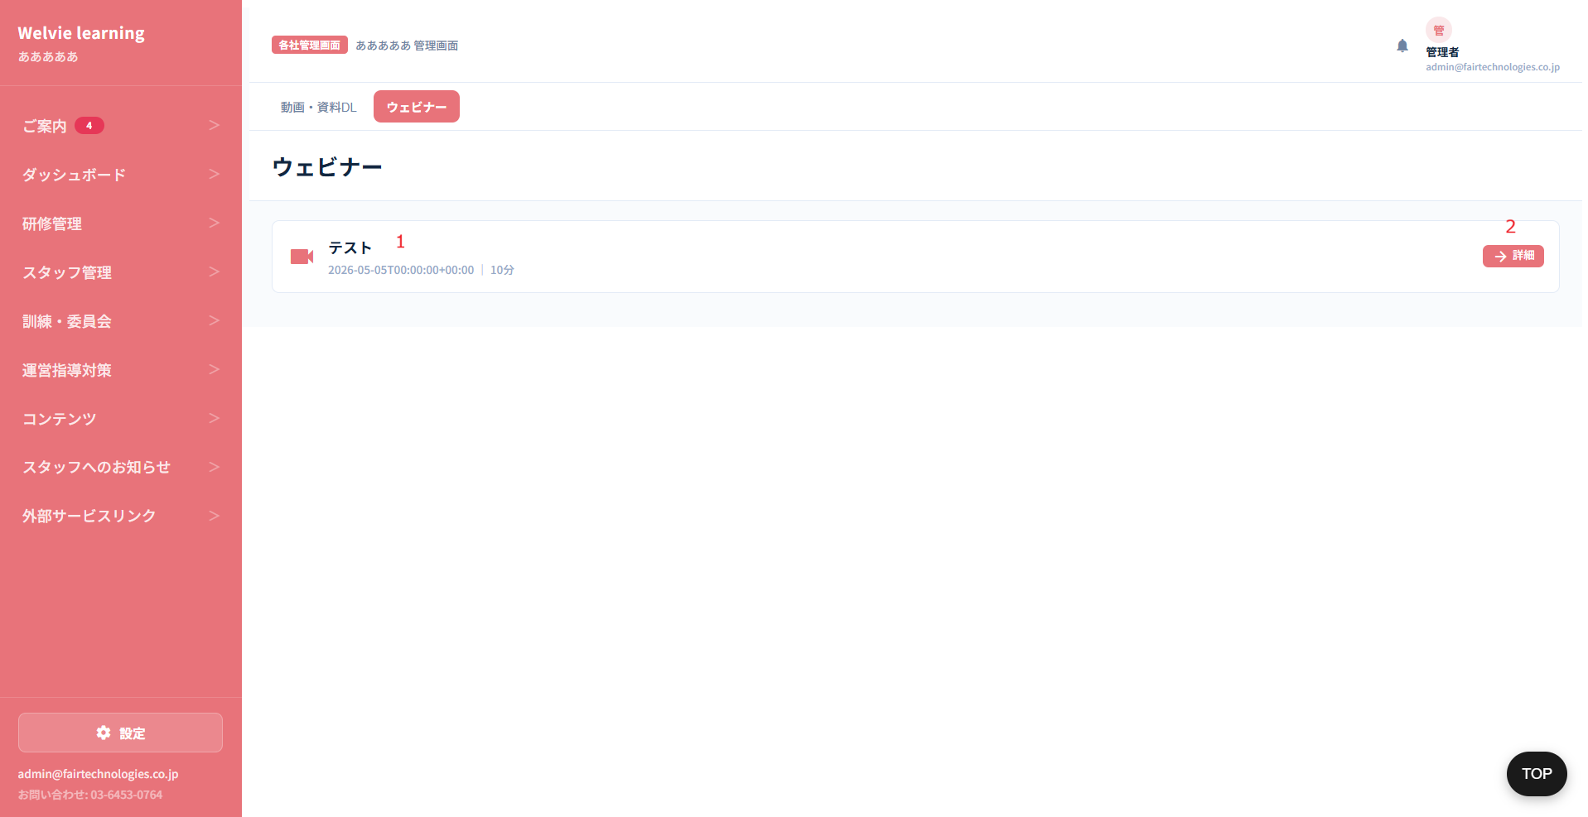

No | 範囲 |  | 項目名 | タイプ | フォーマット | 必須 | 内容 | 備考
1 | 動画情報 |  | 動画情報 | データ表示 | ー | ー | 表示する動画情報は ・動画名 ・動画発行日（時間不要） ・動画の長さ
2 | アクション |  | 詳細 | ボタン | ー | ー | 押下すると動画を開く ※別のタブで開く

スタッフへのお知らせ
画面ID |  | C007 |  |  |  |  |  |  | 既存システムと同じにする
画面名 |  | スタッフへのお知らせ画面
画面概要（目的） |  | 全てスタッフへお知らせする
画面URL |  | ~company/noties

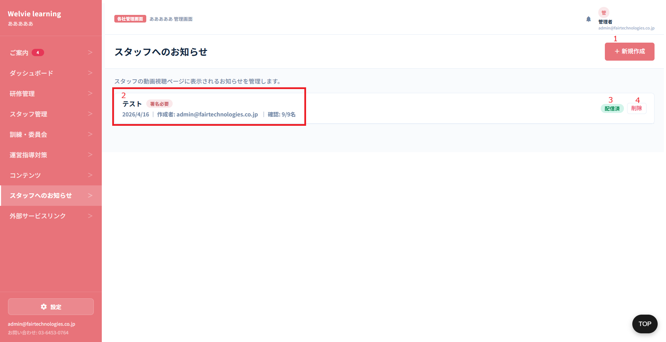

No | 範囲 |  | 項目名 | タイプ | フォーマット | 必須 | 内容 | 備考
1 | 新規作成 |  | 新規作成 | ボタン | ー | ー | 新お知らせを作成するボタン
2 | お知らせの情報 |  | お知らせの情報 | データ表示 | ー | ー | お知らせの概要情報を表示する ・タイトル ・署名必要 ※必要ない場合に表示しない ・お知らせ発行日 ・作成者 ・確認スタッフ数 ※署名必要ない場合に表示しない
3 | お知らせ配信状態 |  | お知らせ配信状態 | データ表示 | ー | ー | 2つ状態がある ・配信中（全スタッフに配信できていない状態） ・配信済み（全スタッフに配信できている状態）
4 | アクション |  | 削除 | ボタン | ー | ー | 選択したお知らせを削除するボタン 削除したらユーザーの方のお知らせも削除される

 | 新規作成の場合

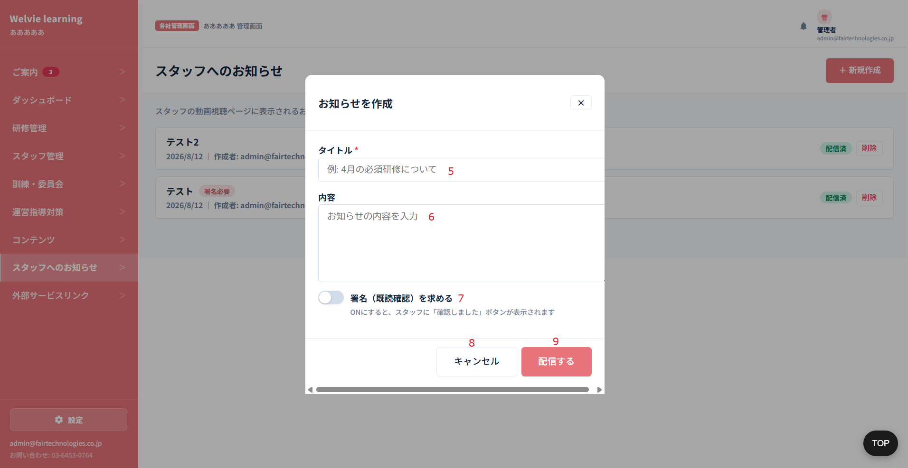

No | 範囲 |  | 項目名 | タイプ | フォーマット | 必須 | 内容 | 備考
5 | タイトル |  | タイトル | テキストインプット | String | Y | タイトルを入力する
6 | 内容 |  | 内容 | テキストインプット | String | Y | 内容を入力する
7 | 署名 |  | 署名 | スイッチ | Boolean | ー | ONにする場合、ユーザー画面にお知らせポップアップを表示とする OFFにする場合、お知らせバナーに未確認のお知らせ数を表示する
8 | キャンセル |  | キャンセル | ボタン | ー | ー | モーダルを閉じるボタン
9 | 配信する |  | 配信する | ボタン | ー | ー | 入力した内容で配信するボタン

会社情報
画面ID |  | C008
画面名 |  | 会社情報画面
画面概要（目的） |  | 自社情報を確認する画面
画面URL |  | ~company/infomations

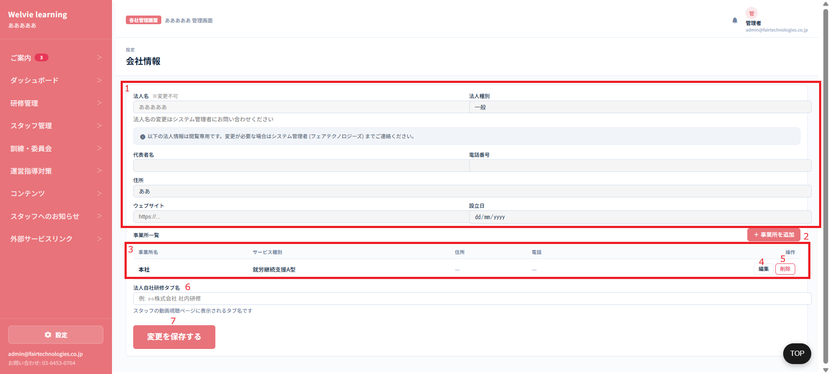

No | 範囲 |  | 項目名 | タイプ | フォーマット | 必須 | 内容 | 備考
1 | 会社基本情報 |  | 会社基本情報 | データ表示 | ー | ー | 管理者側から作成した情報を表示する ※編集不可とする 表示する項目： ・法人名 ・法人種別 ・代表者名 ・電話番号 ・住所 ・ウェブサイト（管理者側で入力項目がない⇒要確認） ・設立日（管理者側で入力項目がない⇒要確認） | 管理者側で入力した項目で表示する
2 | 事業所追加 |  | 事業所追加 | ボタン | ー | ー | ログインしているアカウントの事業所を追加するボタン | 追加した事業所は管理者側に更新する必要があり、現在入力する項目も足りていないため、自社は事業所を追加する機能をなしとする提案
3 | 事業所情報 |  | 事業所一覧 | データ表示 | テーブル | ー | 追加した事業所を一覧する
4 |  |  | 編集 | ボタン | ー | ー | 事業所を編集とする
5 |  |  | 削除 | ボタン | ー | ー | 事業所を削除とする
6 | 法人自社研修タブ名 |  | 法人自社研修タブ名 | テキストインプット | String | N | 要確認
7 | 変更内容保存 |  | 変更内容保存 | ボタン | ー | ー | 入力した情報で保存する | 変更不可とする提案

契約情報
画面ID |  | C009 |  |  |  |  |  |  | 一旦保留
画面名 |  | 契約情報画面
画面概要（目的） |  | 契約に関する情報を表示する画面
画面URL |  | ~company/contract

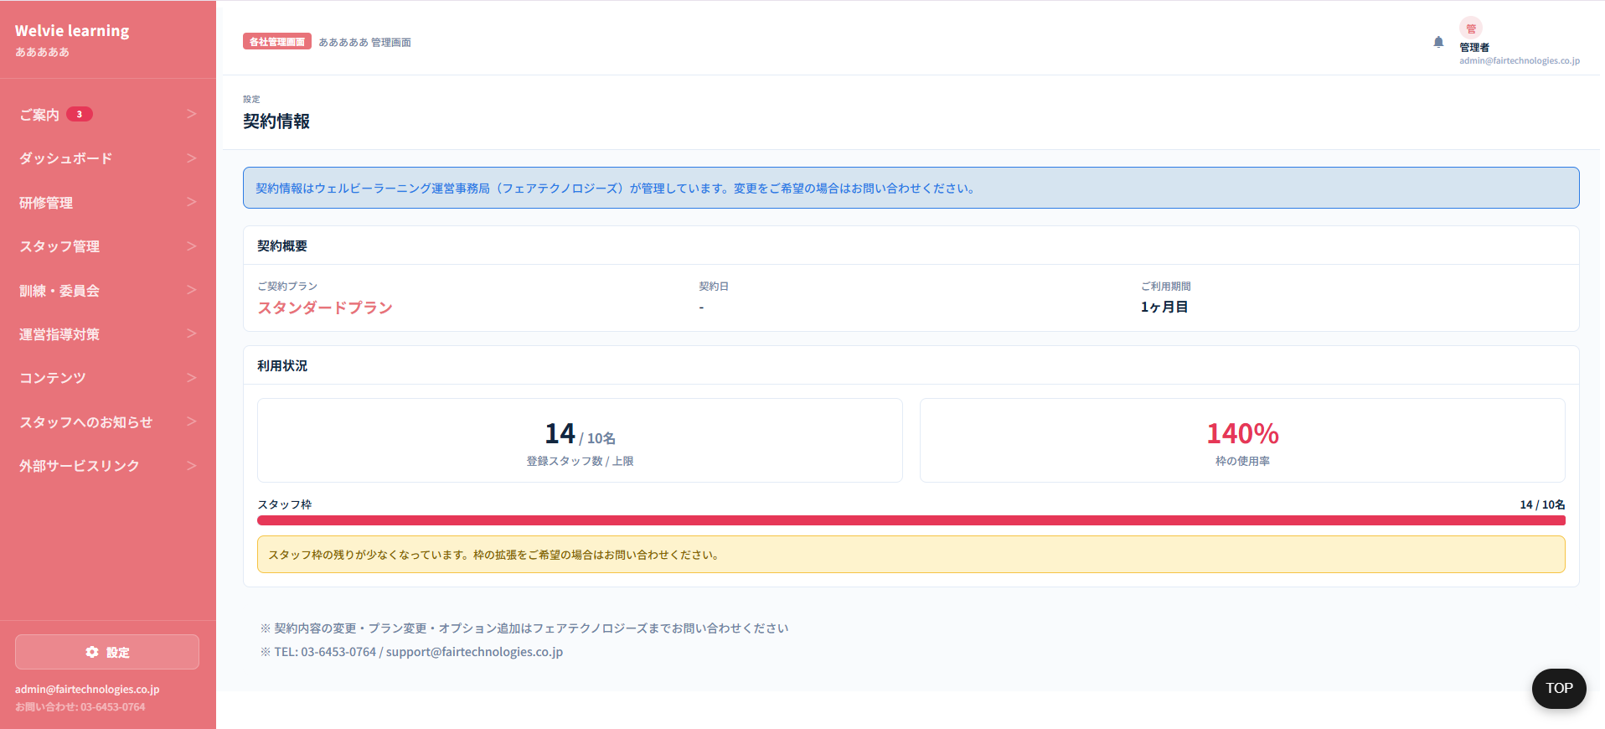

No | 範囲 |  | 項目名 | タイプ | フォーマット | 必須 | 内容 | 備考

操作マニュアル
画面ID |  | C010 |  |  |  |  |  |  | 一旦保留
画面名 |  | マニュアル画面
画面概要（目的） |  | マニュアル管理する画面
画面URL |  | ~company/manual


No | 範囲 |  | 項目名 | タイプ | フォーマット | 必須 | 内容 | 備考

資料ダウンロード
画面ID |  | C011 |  |  |  |  |  |  | 対応不要
画面名 |  | 資料ダウンロード画面
画面概要（目的） |  | 管理者側からアップした資料を一覧し、ダウンロードできるようにする画面
画面URL |  | ~company/documents

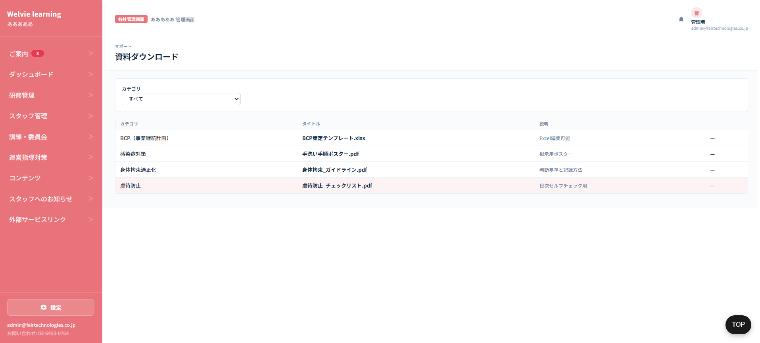

No | 範囲 |  | 項目名 | タイプ | フォーマット | 必須 | 内容 | 備考

お問い合わせ
画面ID |  | C012 |  |  |  |  |  |  | 一旦保留
画面名 |  | お問い合わせ画面
画面概要（目的） |  | 管理者との問い合わせを管理する画面
画面URL |  | ~company/contact

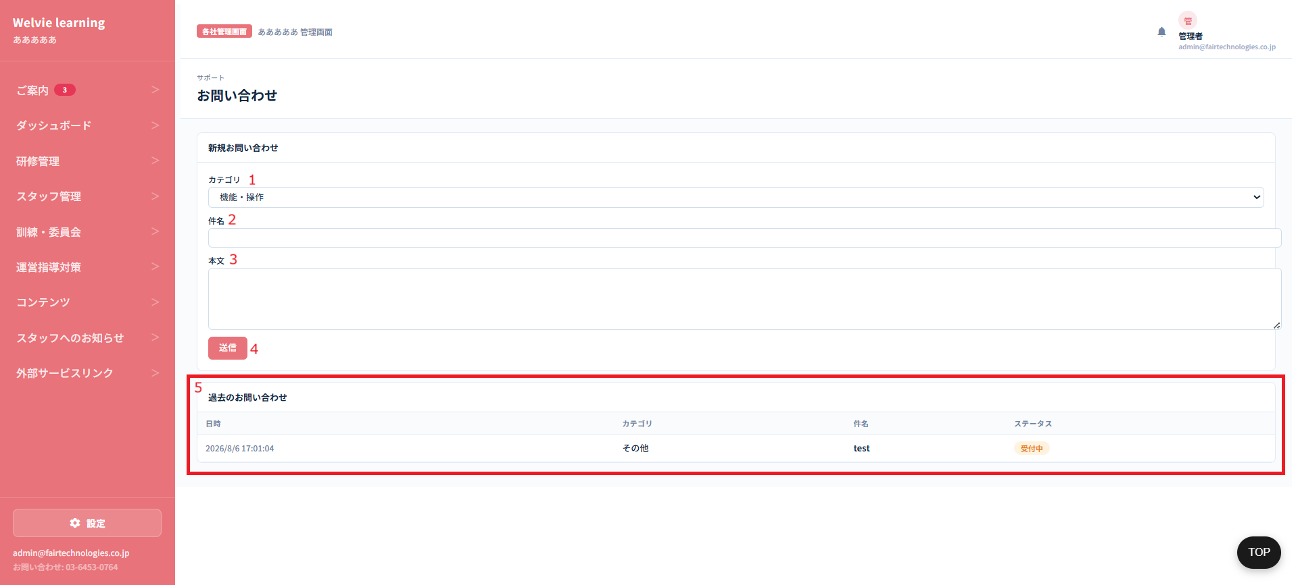

No | 範囲 |  | 項目名 | タイプ | フォーマット | 必須 | 内容 | 備考
1 | カテゴリ |  | カテゴリ | ドロップダウン | ー | ー | お問い合わせの種別として選択する ・機能・操作 ・契約・料金 ・不具合報告 ・その他
2 | 件名 |  | 件名 | テキストインプット | String | Y | 件名を入力する
3 | 本文 |  | 本文 | テキストインプット | String | Y | 詳細内容を入力する
4 | 送信 |  | 送信 | ボタン | ー | ー | 管理者側に送信する | 管理者側に問い合わせを受け取る機能まだない 担当している管理者のみ送信するか要確認
5 | 過去のお問い合わせ |  | 過去のお問い合わせ | データ表示 | テーブル | ー | 問い合わせしたものを一覧とする 列： ・日時 ・カテゴリ ・件名 ・ステータス | ステータスはどのように管理するか要確認

